COT. SANTA CLARA PINT. IMP (2)
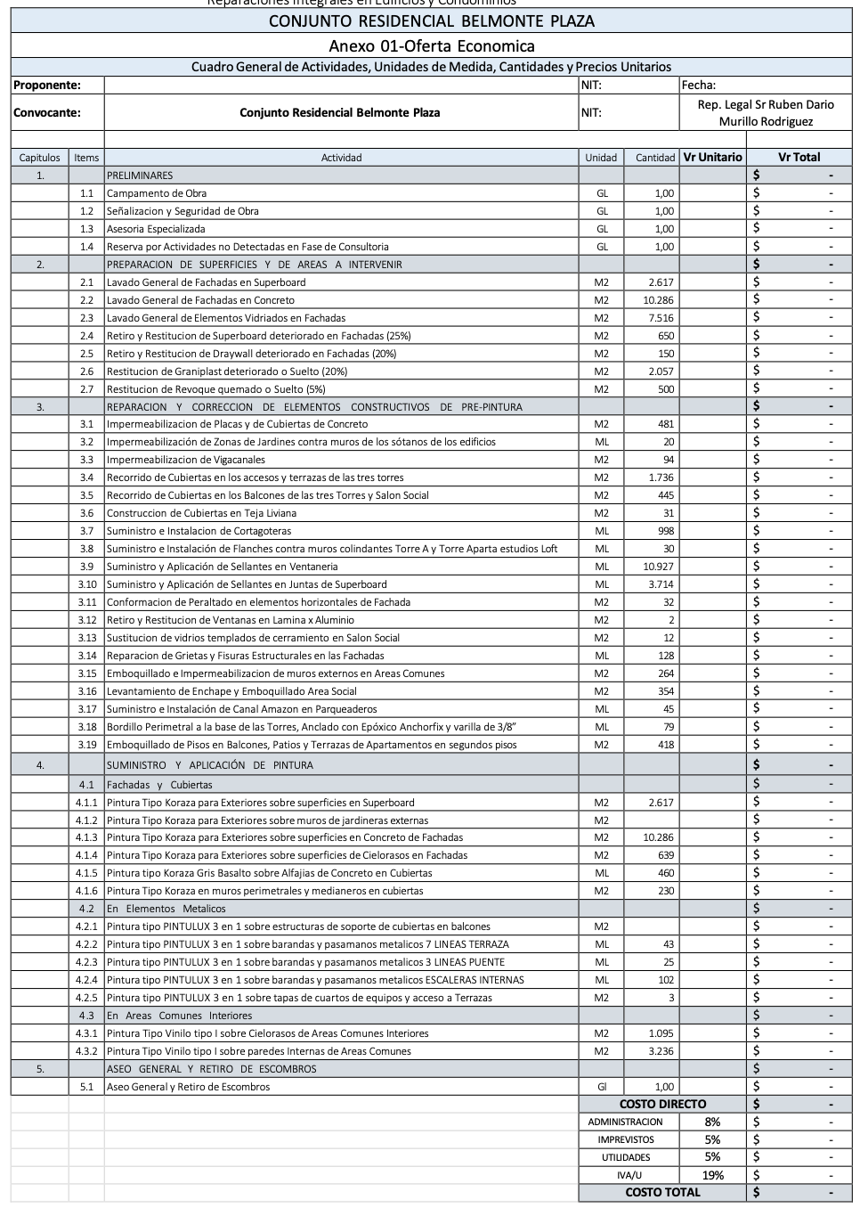
COTIZACIÓN OBRA - EDIFICIO ATLANTIS
DIRECCION: |  | Calle 19 Norte 18-64 Ed. Atlantis piso 3 local 7 | CODIGO: FH-F-02 | VERSIÓN: 01 | 
CORREO: |  | Gerencia@freshouse.com.co | FECHA: 22/08/2025
TELEFONO: |  | +57 310 461 7353 | VALIDO HASTA: 22/11/2025
CAPT | ITEMS | DESCRIPCION | UNIDAD | CANTIDAD | VR UNITARIO | VALOR DIRECTO ACTIVIDAD
1.0 |  | PRELIMINARES |  |  |  | $ 1,000,000.00
 | 1.1 | Campamento de obra | UND | 1.00 | $ 750,000.00 | $ 750,000.00
 | 1.2 | Señalización y seguridad de obra | GLB | 1.00 | $ 250,000.00 | $ 250,000.00
 | 1.1 | Asesoria Especializada | UND | 1.00 | $ 800,000.00 | $ 800,000.00
 | 1.1 | Reserva por actividades no detectadas en fase de consultoria | UND | 1.00 | $ 25,000,000.00 | $ 25,000,000.00
2 | LIMPIEZA Y ALISTAMIENTO DE SUPERFICIES |  |  |  |  | $ 99,369,500.00
 | 2.1 | Lavado General de Fachadas en Superboard | M2 | 2617.00 | $ 1,500.00 | $ 3,925,500.00
 | 2.2 | Lavado General de Fachadas en Concreto | M2 | 10286.00 | $ 1,500.00 | $ 15,429,000.00
 | 2.3 | Lavado General de Elementos Vidriados en Fachadas | M2 | 7516.00 | $ 1,500.00 | $ 11,274,000.00
 | 2.4 | Retiro y Restitución de Superboard deteriorado en Fachadas (25%) | M2 | 650.00 | $ 40,000.00 | $ 26,000,000.00
 | 2.5 | Retiro y Restitución de Drywall deteriorado en Fachadas (20%) | M2 | 150.00 | $ 40,000.00 | $ 6,000,000.00
 | 2.6 | Restitución de Graniplast deteriorado o Suelto (20%) | M2 | 2057.00 | $ 13,000.00 | $ 26,741,000.00
 | 2.7 | Restitución de Revoque quemado o Suelto (5%) | M2 | 500.00 | $ 20,000.00 | $ 10,000,000.00
3 | OBRAS DE PINTURA EN MUROS DE FACHADA E IMPERMEABILIZACIÓN |  |  |  |  | $ 123,772,000.00
 | 3.1 | Impermeabilización de Placas y de Cubiertas de Concreto | M2 | 481.00 | $ 80,000.00 | $ 38,480,000.00
 | 3.2 | Impermeabilización de Zonas de Jardines contra muros de los sótanos de los edificios | ML | 20.00 | $ - | $ -
 | 3.3 | Impermeabilización de Vigascanales | ML | 94.00 | $ 8,500.00 | $ 799,000.00
 | 3.4 | Recorrido de Cubiertas en los accesos y terrazas de las tres torres | M2 | 1736.00 | $ 15,000.00 | $ 26,040,000.00
 | 3.5 | Recorrido de Cubiertas en los Balcones de las tres Torres y Salón Social | M2 | 445.00 | $ 15,000.00 | $ 6,675,000.00
 | 3.6 | Construcción de Cubiertas en Teja Liviana | M2 | 35.00 | $ 65,000.00 | $ 2,275,000.00
 | 3.7 | Suministro e Instalación de Cortagoteras | ML | 998.00 | $ 10,500.00 | $ 10,479,000.00
 | 3.8 | Suministro e Instalación de Flanches contra muros colindantes Torre A y Torre Aparta estudios Loft | ML | 30.00 | $ 13,000.00 | $ 390,000.00
 | 3.9 | Suministro y Aplicación de Sellantes en Ventaneria | ML | 10927.00 | $ 2,000.00 | $ 21,854,000.00
 | 3.10 | Suministro y Aplicación de Sellantes en Juntas de Superboard | ML | 3714.00 | $ 2,000.00 | $ 7,428,000.00
 | 3.11 | Conformación de Peraltada en elementos horizontales de Fachada | ML | 32.00 | $ 13,000.00 | $ 416,000.00
 | 3.12 | Retiro y Restitución de Ventanas en Lamina x Aluminio | M2 | 2.00 | $ - | $ -
 | 3.13 | Sustitución de vidrios templados de cerramiento en Salon Social | M2 | 12.00 | $ - | $ -
 | 3.14 | Reparación de Grietas y Fisuras Estructurales en las Fachadas | ML | 128.00 | $ 3,000.00 | $ 384,000.00
 | 3.15 | Emboquillado e Impermeabilización de muros externos en Areas Comunes | M2 | 264.00 | $ 7,000.00 | $ 1,848,000.00
 | 3.16 | Levantamiento de Enchape y Emboquillado Area Social | M2 | 354.00 | $ 7,000.00 | $ 2,478,000.00
 | 3.17 | Suministro e Instalación de Canal Amazon en Parqueaderos | ML | 25.00 | $ 52,000.00 | $ 1,300,000.00
 | 3.18 | Bordillo Perimetral a la base de las Torres, Anclado con Epóxico Anchorfix y varilla de 3/8” | ML | 79.00 | $ - | $ -
 | 3.19 | Emboquillado de Pisos en Balcones, Patios y Terrazas de Apartamento en segundos pisos | M2 | 418.00 | $ 7,000.00 | $ 2,926,000.00
4 | RESTAURACIÓN DE SELLOS |  |  |  |  | $ 237,970,000.00
 | 4.1 |  |  |  |  | $ -
 | 4.1.1 | Pintura Tipo Koraza para Exteriores sobre superficies en Superboard | M2 | 2617.00 | $ 15,000.00 | $ 39,255,000.00
 | 4.1.2 | Pintura Tipo Koraza para Exteriores sobre muros de jardineras externas | M2 | 460.00 | $ 15,000.00 | $ 6,900,000.00
 | 4.1.3 | Pintura Tipo Koraza para Exteriores sobre superficies en Concreto de Fachadas | M2 | 10286.00 | $ 15,000.00 | $ 154,290,000.00
 | 4.1.4 | Pintura Tipo Koraza para Exteriores sobre superficies de Cielorasos en Fachadas | M2 | 639.00 | $ 15,000.00 | $ 9,585,000.00
 | 4.1.5 | Pintura Tipo Koraza Gris Basalto sobre Alfajías de Concreto en Cubiertas | ML | 460.00 | $ 3,500.00 | $ 1,610,000.00
 | 4.1.6 | Pintura Tipo Koraza en muros perimetrales y medianeros en cubiertas | M2 | 230.00 | $ 15,000.00 | $ 3,450,000.00
 | 4.2
 | 4.2.1 | Pintura Tipo PINTULUX 3 en 1 sobre estructuras de soporte de cubiertas en balcones | M2 | 2.00 | $ 7,000.00 | $ 14,000.00
 | 4.2.2 | Pintura Tipo PINTULUX 3 en 1 sobre barandas y pasamanos metálicos 7 LINEAS TERRAZA | ML | 43.00 | $ 7,000.00 | $ 301,000.00
 | 4.2.2 | Pintura Tipo PINTULUX 3 en 1 sobre barandas y pasamanos metálicos 3 LINEAS PUENTE | ML | 25.00 | $ 7,000.00 | $ 175,000.00
 | 4.2.2 | Pintura Tipo PINTULUX 3 en 1 sobre barandas y pasamanos metálicos ESCALERAS INTERNAS | ML | 102.00 | $ 7,000.00 | $ 714,000.00
 | 4.2.2 | Pintura Tipo PINTULUX 3 en 1 sobre tapas de cuartos de equipos y acceso a Terrazas | M2 | 3.00 | $ 7,000.00 | $ 21,000.00
 | 4.3
 | 4.3.1 | Pintura Tipo Vinilo tipo 1 sobre Cielorasos de Areas Comunes Interiores | M2 | 1095.00 | $ 5,000.00 | $ 5,475,000.00 | 2333.3333333
 | 4.3.2 | Pintura Tipo Vinilo tipo 1 sobre paredes Internas de Areas Comunes | M2 | 3236.00 | $ 5,000.00 | $ 16,180,000.00
5.0 | TERMINADO Y LIMPIEZA |  |  |  |  | $ 1,500,000.00
 | 5.1 | Aseo general y retiro de pintura. | UND | $ 1.00 | $ 1,500,000.00 | $ 1,500,000.00
 |  |  |  | COSTO DIRECTO |  | $ 462,611,500.00
 |  |  |  | ADMON | 8% | $ 37,008,920.00
 |  |  |  | IMPREV | 3% | $ 13,878,345.00
 |  |  |  | UTILIDADES | 5% | $ 23,130,575.00
 |  |  |  | IVA/U | 19% | $ 4,394,809.25
 |  |  |  | COSTO INDIRECTO |  | $ 78,412,649.25
 |  |  |  | VALOR PROPUESTA |  | $ 541,024,149.25

 |  |  |  |  |  | $ 2,791.00 | $ 3,204.20 | $ 2,723.20
 |  |  |  |  |  | 193845.98683
 |  |  |  |  |  | $ 83,730,000.00
 |  |  |  |  |  | $ 595,126,564.18

 |  |  |  |  |  | $ 803,420,861.64
 |  |  |  |  |  | $ 883,762,947.80

